A套
学生套餐A套
2026/5/06--5/9
日期 | 菜单 | 原料 | 重量/克 | 能量 （千卡） | 蛋白质（克） | 脂肪 （克） | 碳水化合物（克） | 膳食纤维（克）
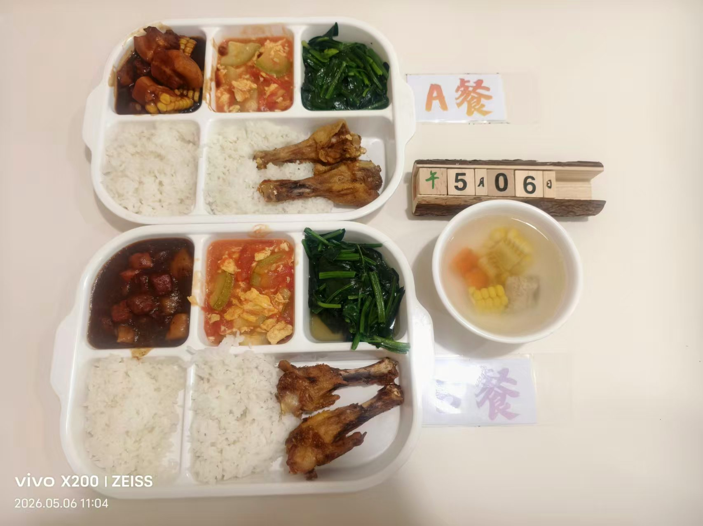
周三 | 金玉烧肉 | 黄玉米 | 40 | 1120 | 58 | 68 | 70 | 8
 |  | 五花肉 | 120
 | 香酥鸭翅根 | 鸭翅根 | 140
 | 番茄炒蛋 | 番茄 | 120
 |  | 鸡蛋 | 20
 | 清炒菠菜 | 菠菜 | 120
 | 玉米排骨汤 | 玉米 | 20
 |  | 排骨 | 20
 | 米饭 | 大米 | 180
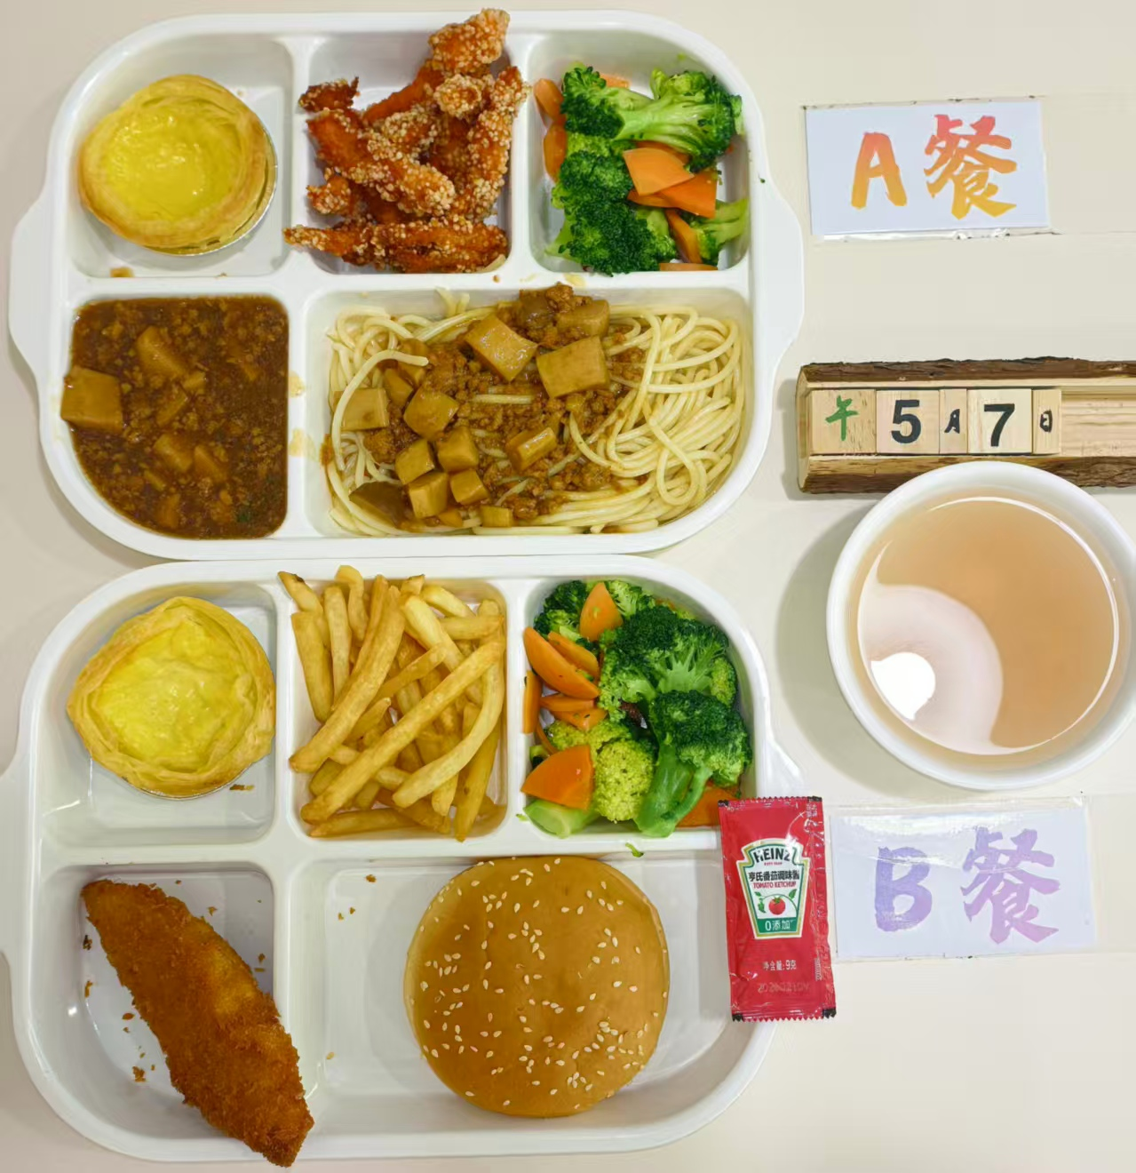
周四 | 菌菇肉酱意面 | 杏鲍菇 | 70 | 1180 | 52 | 55 | 115 | 9
 |  | 肉末 | 70
 |  | 洋葱 | 10
 |  | 意面 | 80
 | 椒盐雪花排条 | 雪花排条 | 120
 | 蛋挞 | 蛋挞 | 100
 | 白灼西兰花 | 西兰花 | 120
 | 桂花圆子汤 | 桂花 | 10
 |  | 圆子 | 40
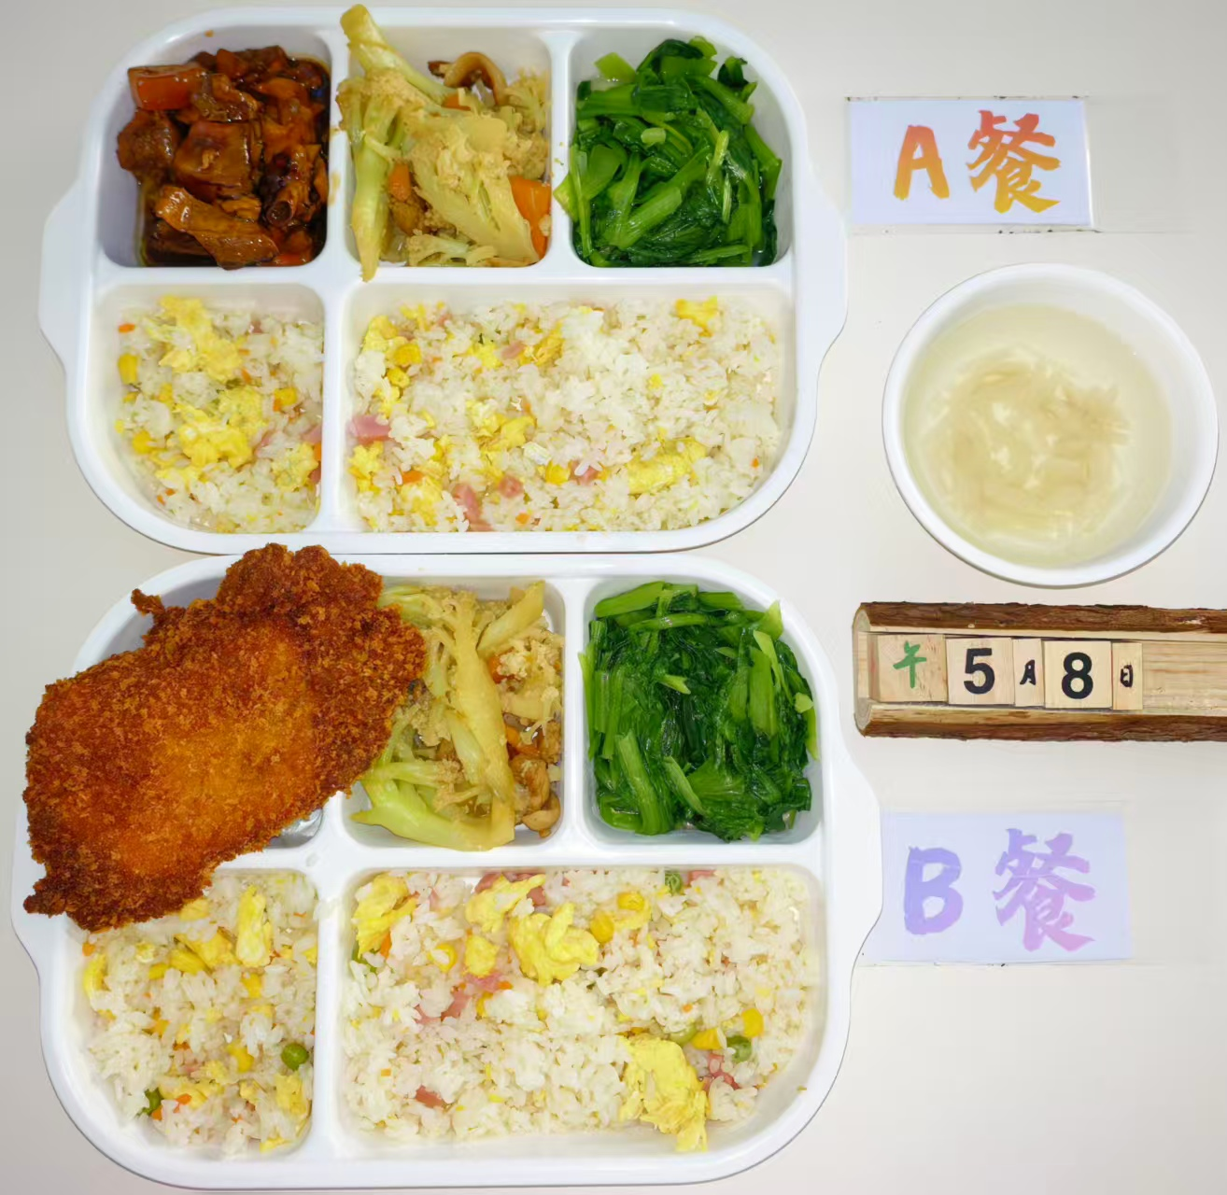
周五 | 土豆烧鸭 | 鸭块 | 140 | 1310 | 65 | 58 | 130 | 10
 |  | 去皮土豆 | 20
 |  | 胡萝卜 | 20
 | 扬州炒饭 | 方腿 | 40
 |  | 鸡蛋 | 40
 |  | 玉米粒 | 10
 |  | 青豆 | 10
 |  | 大米 | 180
 | 花菜烩肉片 | 包菜 | 100
 |  | 去皮五花肉片 | 20
 |  | 胡萝卜 | 10
 | 清炒鸡毛菜 | 鸡毛菜 | 120
 | 萝卜肉丝汤 | 白萝卜 | 20
 |  | 肉丝 | 40

